行政事業レビューシート
 |  |  |  |  |  |  |  |  |  |  |  |  |  |  |  | 事業番号 |  |  |  | 2023 |  |  | - | 防衛 |  |  | - | 22 |  | - | 0181
 |  |  | 令和5年度行政事業レビューシート |  |  |  |  |  |  |  |  |  |  |  |  |  |  |  |  |  |  |  | （ | 防衛省 |  |  |  |  |  |  |  |  |  | ）
事業名 |  |  | 海賊対処に要する経費 |  |  |  |  |  |  |  |  |  |  |  |  |  | 担当部局庁 |  |  |  | 統合幕僚監部 |  |  |  |  |  |  |  | 作成責任者
事業開始年度 |  |  | 平成21年度 |  |  |  |  |  | 事業終了 （予定）年度 |  |  | 終了予定なし |  |  |  |  | 担当課室 |  |  |  | 首席参事官付 |  |  |  |  |  |  |  | 首席参事官 井草 真言
会計区分 |  |  | 一般会計
根拠法令 （具体的な 条項も記載） |  |  | 海賊行為への処罰及び海賊行為への対処に関する法律第７条及び防衛省設置法第４条第１８号 |  |  |  |  |  |  |  |  |  |  |  |  |  | 関係する 計画、通知等 |  |  |  | 国家防衛戦略、防衛力整備計画（令和４年１２月１６日国家安全保障会議決定・閣議決定）及び「中東地域における日本関係船舶の安全確保に関する政府の取組について」（令和元年１２月２７日閣議決定。令和２年１２月１１日一部変更。令和３年１２月２４日一部変更。令和４年１１月１日一部変更。）
政策 |  |  | I-1 我が国自身の防衛体制の強化（自衛隊の能力等に関する主要事業） |  |  |  |  |  |  |  |  |  |  |  |  |  | 主要経費 |  |  |  | 防衛関係費
施策 |  |  | I-3-(3) 国際平和協力活動等
政策体系・評価書URL |  |  | https://www.mod.go.jp/j/policy/hyouka/seisaku/pdf/kihonnkeikaku05.pdf
事業の目的 （5行程度以内） |  |  | 海洋国家として国家の生存と繁栄の基盤である資源や食糧の多くを海上輸送に依存している我が国にとって、年間約１，６００隻もの日本関係船舶が通航する欧州・中東から東アジアを結ぶ極めて重要な海上交通路であるソマリア沖・アデン湾を含む中東地域において、同地域を航行する日本関係船舶の安全確保のため、防衛省・自衛隊は艦艇及び航空機を派遣し、海賊対処行動及び情報収集活動を実施する。
現状・課題 （5行程度以内） |  |  | ソマリア沖・アデン湾における海賊発生件数は、平成２１年から平成２３年まで年間２００件以上となっているが、自衛隊を含む各国部隊による海賊対処活動をはじめとした国際社会全体での取り組みなどにより現在、低い水準で推移しているものの、海賊を生み出す根本的な原因であるソマリア国内の貧困等の問題は解決していない。この中で、各国海軍等のプレゼンス等がなくなった場合、海賊の活動は再び活発化する可能性が高いと考えられる。また、中東地域においては、日本関係船舶の防護を直ちに要する状況にはないものの、高い緊張状態が継続しており、航行船舶に対する事案も発生している。このため、引き続き、防衛省・自衛隊としては同地域における日本関係船舶の安全確保の取組のため、部隊の派遣が必要である。
事業概要 （5行程度以内） |  |  | 中東地域において、平成２１年から海賊対処行動、令和元年から情報収集活動をそれぞれ開始。部隊は水上部隊（護衛艦１隻、約２００名）、航空隊（Ｐ－３Ｃ哨戒機２機、約６０名）、支援隊（約１２０名）を中心に編成。情報収集活動は海賊対処部隊のＰ－３Ｃ及び海賊対処とは別に派遣された護衛艦１隻を用いて実施していたところ、護衛艦においては令和３年１２月の閣議決定により、海賊対処に従事している護衛艦１隻が兼務することとなった。 これらの部隊は、護衛艦、固定翼哨戒機（Ｐ－３Ｃ）、車両、通信機材等の装備品を運用して民間船舶の護衛や不測の事態の発生など状況が変化する場合の対応としてとり得る海上警備行動に関し、その要否に係る判断や発令時の円滑な実施にも必要な情報収集等の活動を行っているほか、活動拠点における水道光熱機能を含む施設の維持管理や派遣隊員の安全を確保するための警備活動など、当該活動を支えるための各種任務を遂行している。
事業概要URL |  |  | -
実施方法 |  |  | 委託・請負
補助率等 |  |  | -
予算額・ 執行額 （単位:百万円） （インプット） |  |  |  |  |  |  |  |  |  | 令和2年度 |  |  |  |  | 令和3年度 |  |  |  |  | 令和4年度 |  |  |  |  | 令和5年度 |  |  |  |  | 令和6年度要求
 |  |  | 予算の状況 |  | 当初予算（A) |  |  |  |  | 9,238 |  |  |  |  | 6,982 |  |  |  |  | 8,185 |  |  |  |  | 8,436 |  |  |  |  | 7,185
 |  |  |  |  | 補正予算（B) |  |  |  |  | 1,431 |  |  |  |  | 4,120 |  |  |  |  | 3,781 |  |  |  |  | -
 |  |  |  |  |  |  |  |  |  |  |  |  |  |  |  |  |  |  |  |  |  |  |  |  | -
 |  |  |  |  |  |  |  |  |  |  |  |  |  |  |  |  |  |  |  |  |  |  |  |  | -
 |  |  |  |  |  |  |  |  |  |  |  |  |  |  |  |  |  |  |  |  |  |  |  |  | -
 |  |  |  |  |  |  |  |  |  |  |  |  |  |  |  |  |  |  |  |  |  |  |  |  | -
 |  |  |  |  |  |  |  |  |  |  |  |  |  |  |  |  |  |  |  |  |  |  |  |  | -
 |  |  |  |  | 前年度から繰越し（C) |  |  |  |  | 19 |  |  |  |  | 2,930 |  |  |  |  | 3,296 |  |  |  |  | 2,002 |  |  |  |  | -
 |  |  |  |  | 翌年度へ繰越し（D) |  |  |  |  | ▲ 2,930 |  |  |  |  | ▲ 3,296 |  |  |  |  | ▲ 2,002 |  |  |  |  | -
 |  |  |  |  | 予備費等（E) |  |  |  |  | - |  |  |  |  | - |  |  |  |  | - |  |  |  |  | -
 |  |  |  |  | 計(F) =（A)+（B)+（C)+（D)+（E) |  |  |  |  | 7,758 |  |  |  |  | 10,736 |  |  |  |  | 13,260 |  |  |  |  | 10,438 |  |  |  |  | 7,185
 |  |  | 執行額(G) |  |  |  |  |  |  | 6,618 |  |  |  |  | 8,778 |  |  |  |  | 14,248
 |  |  | 執行率（％） =(G)/(F) |  |  |  |  |  |  | 85% |  |  |  |  | 82% |  |  |  |  | 107%
 |  |  | 当初予算＋補正予算に対する執行額の割合（％） =(G)/｛(A)+(B)｝ |  |  |  |  |  |  | 62% |  |  |  |  | 79% |  |  |  |  | 119%
令和5・6年度 予算内訳 （単位：百万円） |  |  | 歳出予算項・目 |  |  |  |  |  |  | 令和5年度当初予算 |  |  |  |  | 令和6年度要求 |  |  |  |  | 主な増減理由（・要望額・予備費）
 |  |  | (項) |  |  |  | 武器車両等整備費 |  |  |  |  |  |  |  |  |  |  |  |  | 整備品目、修理品目等の差異に伴う減
 |  |  |  |  | (目) |  | 諸器材等維持費 |  |  | 4,614 |  |  |  |  | 4,537
 |  |  |  |  | (目) |  | 諸器材購入費 |  |  | 742 |  |  |  |  | 102
 |  |  |  |  | (目) |  | 通信維持費 |  |  | 376 |  |  |  |  | 382
 |  |  | (項) |  |  |  | 航空機整備費
 |  |  |  |  | (目) |  | 航空機修理費 |  |  | 1,123 |  |  |  |  | 156
 |  |  | (項) |  |  |  | 防衛力基盤強化推進費
 |  |  |  |  | (目) |  | 運搬費 |  |  | 542 |  |  |  |  | 634
 |  |  |  |  |  |  | その他 |  |  | 1,039 |  |  |  |  | 1,374
 |  |  | 計（A) |  |  |  |  |  |  | 8,436 |  |  |  |  | 7,185
活動内容① （アクティビティ） |  |  | 防衛省が派遣している護衛艦1隻及び固定翼哨戒機Ｐ－３Ｃ２機により、ソマリア沖・アデン湾において海賊行為を抑止するとともに、船舶の航行安全を確保する。
↓
活動目標及び活動実績① （アウトプット） |  |  | 活動目標 |  |  |  |  |  |  | 活動指標 |  |  |  |  |  |  |  | 単位 |  |  | 令和2年度 |  | 令和3年度 |  |  | 令和4年度 |  |  | 5年度 活動見込 |  |  | 6年度 活動見込
 |  |  | ソマリア沖・アデン湾を航行する船舶の安全が確保 |  |  |  |  |  |  | ソマリア沖・アデン湾における航空機及び護衛艦による継続的な海賊対処行動 |  |  |  |  |  |  | 活動実績 | 式 |  |  | 1 |  | 1 |  |  | 1 |  |  | - |  |  | -
 |  |  |  |  |  |  |  |  |  |  |  |  |  |  |  |  | 当初見込み | 式 |  |  | 1 |  | 1 |  |  | 1 |  |  | 1 |  |  | 1

↓ | 成果目標①-1の 設定理由 （アウトプット からのつながり） |  | ソマリア沖・アデン湾を航行する船舶の確保については、海賊発生件数自体は激減しているものの、根本原因であるソマリアの貧困は解決されておらず引き続き、自衛隊による対応をする必要がある。また、これはすぐに解決できる問題ではなく中長期的な取組を要する。 そのため、同地域を航行する船舶の安全確保を定性的なアウトカムとして設定した。
成果目標及び成果実績①-3 （長期アウトカム） |  |  | 成果目標 |  |  |  |  |  |  | 定量的な成果指標 |  |  |  |  |  |  |  | 単位 |  |  | 令和2年度 |  | 令和3年度 |  |  | 令和4年度 |  |  | 目標最終年度
 |  |  |  |  |  |  |  |  |  |  |  |  |  |  |  |  |  |  |  |  |  |  |  |  |  |  |  |  |  |  |  | - | 年度
 |  |  | ソマリア沖・アデン湾を航行する船舶の安全確保 |  |  |  |  |  |  | - |  |  |  |  |  |  | 成果実績 | - |  |  | - |  | - |  |  | - |  |  | -
 |  |  |  |  |  |  |  |  |  |  |  |  |  |  |  |  | 目標値 | - |  |  | - |  | - |  |  | - |  |  | -
 |  |  |  |  |  |  |  |  |  |  |  |  |  |  |  |  | 達成度 | ％ |  |  | - |  | - |  |  | - |  |  | -
成果実績及び目標値の根拠として用いた 統計・データ名（出典） /定性的なアウトカムに関する成果実績 |  |  | 我が国の海賊対処行動については、国際社会や海運業界からも高い評価を得ている。これは我が国による活動の功績が一定の成果を得ている証左である。 近年海賊発生件数は減少しており、目的はある程度達成されているものの、海賊を生み出す根本的な原因であるソマリア国内の貧困等については未だ解決しておらず、引き続き、当該活動の継続が必要とされているところである。
アウトカム設定についての説明 |  |  | アクティビティ①について定性的なアウトカムを設定している理由
 |  |  | 我が国や国際社会にとって極めて重要な海上交通路であるソマリア沖・アデン湾においては、我が国のみならず各国が軍隊を派遣する等して海賊対処を行っているため、防衛省のみの成果目標を定量的に設定することは困難である。
 |  |  | アクティビティ①についてアウトカムが複数設定できない理由
 |  |  | 当該活動が、本事業の最終目標であるソマリア沖・アデン湾を航行する船舶の安全確保に直結するため
活動内容② （アクティビティ） |  |  | 政府の航行安全対策の一環として防衛省が、活動海域を航行する船舶の船種、船籍、位置、針路、速力等を確認し、不審船の存在や不測事態の兆候といった船舶の航行の安全に直接影響を及ぼす情報、その他の航行の安全確保に必要な情報の収集を行う。また、不測の事態の発生など状況が変化する場合の対応としてとり得る海上警備行動に関し、その要否に係る判断や発令時の円滑な実施のためにも、日本関係船舶の安全確保に必要な情報を収集するものである。
↓
活動目標及び活動実績② （アウトプット） |  |  | 活動目標 |  |  |  |  |  |  | 活動指標 |  |  |  |  |  |  |  | 単位 |  |  | 令和2年度 |  | 令和3年度 |  |  | 令和4年度 |  |  | 5年度 活動見込 |  |  | 6年度 活動見込
 |  |  | 中東地域における日本関係船舶の安全確保 |  |  |  |  |  |  | 中東地域における航空機及び護衛艦による継続的な情報収集活動 |  |  |  |  |  |  | 活動実績 | 式 |  |  | 1 |  | 1 |  |  | 1 |  |  | - |  |  | -
 |  |  |  |  |  |  |  |  |  |  |  |  |  |  |  |  | 当初見込み | 式 |  |  | 1 |  | 1 |  |  | 1 |  |  | 1 |  |  | 1

↓ | 成果目標②-1の 設定理由 （アウトプット からのつながり） |  | 収集する情報は、日本関係船舶の航行の安全確保に必要な情報であり、定量的に測定できる事項ではない。 そのため、同地域を航行する日本関連船舶の安全確保を定性的なアウトカムとして設定した。
成果目標及び成果実績②-3 （長期アウトカム） |  |  | 成果目標 |  |  |  |  |  |  | 定量的な成果指標 |  |  |  |  |  |  |  | 単位 |  |  | 令和2年度 |  | 令和3年度 |  |  | 令和4年度 |  |  | 目標最終年度
 |  |  |  |  |  |  |  |  |  |  |  |  |  |  |  |  |  |  |  |  |  |  |  |  |  |  |  |  |  |  |  | - | 年度
 |  |  | 中東地域を航行する日本関係船舶の安全確保 |  |  |  |  |  |  | - |  |  |  |  |  |  | 成果実績 | - |  |  | - |  | - |  |  | - |  |  | -
 |  |  |  |  |  |  |  |  |  |  |  |  |  |  |  |  | 目標値 | - |  |  | - |  | - |  |  | - |  |  | -
 |  |  |  |  |  |  |  |  |  |  |  |  |  |  |  |  | 達成度 | ％ |  |  | - |  | - |  |  | - |  |  | -
成果実績及び目標値の根拠として用いた 統計・データ名（出典） /定性的なアウトカムに関する成果実績 |  |  | 日本関係船舶の安全確保に必要な情報収集の継続
アウトカム設定についての説明 |  |  | アクティビティ②について定性的なアウトカムを設定している理由
 |  |  | 収集する情報は、日本関係船舶の航行の安全確保に必要な情報であり、定量的に測定できる事項ではないため
 |  |  | アクティビティ②についてアウトカムが複数設定できない理由
 |  |  | 当該活動が本事業の最終目標である中東地域を航行する日本関係船舶の安全確保に直結するため
事業に関連する ＫＰＩが定められている閣議決定等 |  | 名称
 |  | URL
 |  | 該当箇所
事業所管部局による点検・改善
点検結果 |  |  | １ 必要性 本事業は、我が国の生存と繁栄にとって重要な中東地域における海上交通路の安全確保を図るため、緊要性・優先度は極めて高く、地方自治体や民間等への委任は困難であり、その他の代替手段もないことから、自衛隊の艦艇及び哨戒機を派遣して海賊対処行動を実施しているものであり、必要不可欠な事業である。 ２ 効率性 直接及び部外委託の調達のための支出先、使途について、民間会社への資金の流れを調査したところ問題ないことを確認した。また、契約方法や執行についても、入札可能性調査を行うとともに、類似する契約案件の実績等を踏まえ、適切に予決令等関係法規に則り、効率的かつ合理的に執行されており、事業の効率性は確保されている。 ３ 有効性 派遣海賊対処行動部隊による活動拠点及び各種装備品等の適切かつ十分な活用とともに、派遣隊員の安全な環境を確保することにより、安定的な任務遂行が図られ、現在、ソマリア沖・アデン湾における海賊行為は低い水準に抑止され、また日本関係船舶が危険に晒される事象も発生していないことから国際社会等からも高い評価を得ていることから、高い有効性が認められる。 |  |  |  |  |  |  |  |  |  |  |  |  |  |  |  |  |  | 目標年度における効果測定に関する評価（令和○年度実施）
 |  |  |  |  |  |  |  |  |  |  |  |  |  |  |  |  |  |  |  |  | -
改善の 方向性 |  |  | 引き続き、競争性の確保に努めつつ、役務内容の分析を行い、コスト低減方策の可否について検討し、予算の効率的な執行に努めていく。
外部有識者の所見
外部有識者抽出点検の対象外である。
行政事業レビュー推進チームの所見に至る過程及び所見
現状通り |  |  | ・本事業は、活動内容が事業の最終目標に直結することから、現状においては単一アウトカムのみを設定することは妥当である。 ・繰越が継続している要因を分析し、可能な限り効率的な予算執行に努められたい。
 |  |  | 所見を踏まえた改善点/概算要求における反映状況
年度内に改善を検討 |  |  | ・引続き事業の効果を測定するために適切な指標を設定するよう努める。 ・繰越が継続している事業について、整備方法・計画の検討、新たな企業の参入促進を図り、効率的な予算執行に努める。
過去に受けた指摘事項と対応状況 |  |  | 公開プロセス・秋の年次公開検証（秋のレビュー）における取りまとめ

 |  |  | 上記への対応状況

 |  |  | その他の指摘事項

 |  |  | 上記への対応状況

備考

関連する過去のレビューシートの事業番号
平成23年度 |  | 0132 |  |  |  |  |  |  |  |  | 0136 |  |  |  |  |  |  |  | 0134 |  |  |  |  |  |  |  |  | 0137
平成24年度 |  | 0008 |  |  |  |  |  |  |  |  | 0069 |  |  |  |  |  |  |  | 0125 |  |  |  |  |  |  |  |  | 0127
平成25年度 |  | 0154 |  |  |  |  |  |  |  |  | 0159 |  |  |  |  |  |  |  | 0161 |  |  |  |  |  |  |  |  | 0163
平成26年度 |  | 0123 |  |  |  |  |  |  |  |  | 0128 |  |  |  |  |  |  |  | 0130 |  |  |  |  |  |  |  |  | 0132
平成27年度 |  | 0269
平成28年度 |  | 0239
平成29年度 |  | 0234
平成30年度 |  | 0224
令和元年度 |  | 防衛省 |  | - |  |  |  | 0215
令和2年度 |  | 防衛省 |  |  | 新02 |  |  | 0019 |  |  | 防衛省 |  | - |  |  | 0338
令和3年度 |  | 2021 | 防衛 |  |  | 20 |  | 0319 |  |  | 2021 | 防衛 |  | 20 |  | 0318
令和4年度 |  | 2022 | 防衛 |  |  | 21 |  | 0316 |  |  | 2022 | 防衛 |  | 21 |  | 0317
資金の流れ （資金の受け取り先が何を行っているかについて補足する） （単位：百万円）

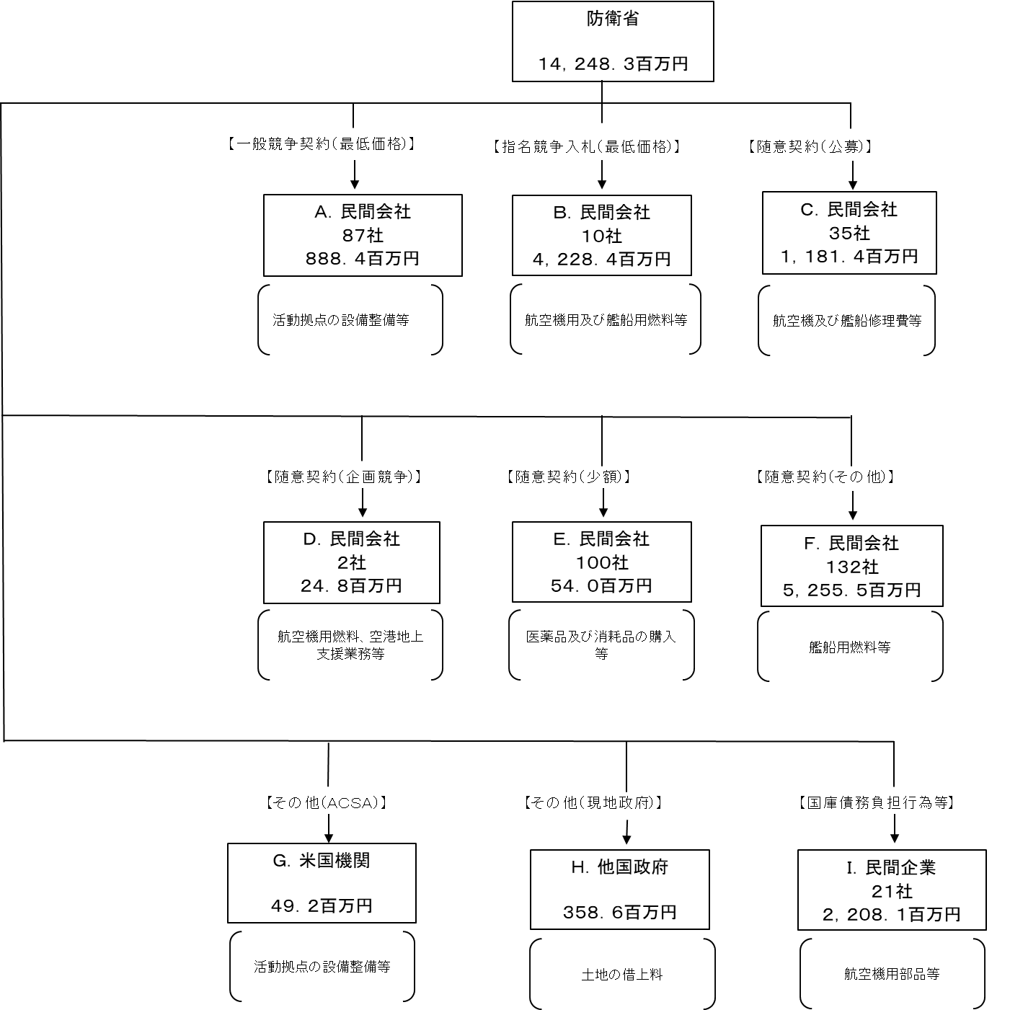

費目・使途 （「資金の流れ」においてブロックごとに最大の金額が支出されている者について記載する。費目と使途の双方で実情が分かるように記載） |  |  | A. |  |  |  |  |  |  |  |  |  |  |  |  |  |  |  | B.
 |  |  | 費 目 |  |  |  |  | 使 途 |  |  |  |  |  |  |  |  | 金 額 (百万円） |  | 費 目 |  |  | 使 途 |  |  |  |  |  |  |  |  |  | 金 額 (百万円）
...

